溯溪注意事項
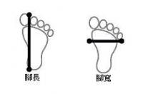
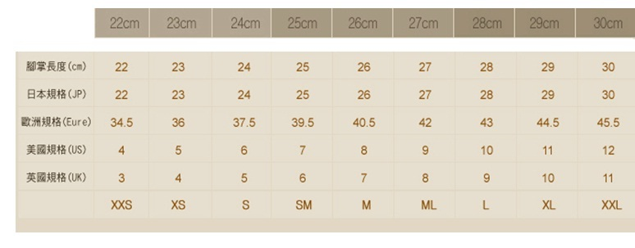
溯溪活動注意事項
1.溯溪活動包含200萬意外險、專業教練帶領、全套安全設備租用(安全頭盔、激流救生衣、安全吊帶、安全勾環、溯溪專用手套、溯溪鞋、全身長袖式防寒衣)、更衣帳、防水背包、及活動當天午餐(含蔬菜火鍋料大鍋麵)。
特別說明:依保險法規定15足歲以下及65足歲以上僅能投保20萬醫療險，意外險不提供承保，請注意。
2.過去或現在有特殊病史，如頭昏暈眩、關節炎受傷、心臟疾病、懷孕或最近一年曾生產、高血壓、重大手術、中風、糖尿病者，或其他醫療狀況，(如氣喘，請自行準備隨身藥物)，請特別告知。本公司會針對個人情況特別安排。若無告知發生意外者，本公司不負任何法律責任。

3.本公司活動皆不包含交通。需自備交通工具前往活動地點。
4.活動當日集合請準時。遲到超過30分鐘，不等待直接出發，且無退費。請注意。
5.活動報名表請您務必完整填寫。資料包含保險相關個人資料及腳掌長(光腳長度)，請以公分(cm)做填寫、身高體重，以利本公司為您準備活動裝備。
6.如您身型是屬於特別壯碩或嬌小，請特別告知本公司。
7.如有私人用品需帶下水，請用防水袋或兩層以上的塑膠袋包覆後，放入我們所提供的防水袋，約5~10人共用一個防水袋，活動進行期間學員輪流背。3C產品請勿帶下水，請特別注意。
8.活動當日請您預先穿著泳衣，以節省等待時間。
9.活動當天近視者，請盡可能佩帶眼鏡，鏡片最好為安全鏡片。另眼鏡有掉落及安全考量者請加配眼鏡帶固定。配帶拋棄式隱形眼鏡者，請準備蛙鏡預防眼鏡掉落影響安全。
10.參加人數若超過20人，基於安全與對環境影響，活動會分小隊進行。按活動難易程度一名教練最多不會帶超過5~8人。
11.活動進行時，請遵守教練指示，若因不聽勸阻自行脫隊行動或進行不安全行為者,本公司不負任何責任。
12.活動當天若因道路中斷或不可抗力因素，導致無法到達活動地點，本公司為維護安全考量，保有變更活動地點權利。
13.活動時本公司提供隨行拍照，本公司有權使用活動中照片，刊載於網頁、社群或廣告中使用；若您不欲亮相於網路上，亦請跟現場攝影的教練聲明。

如何找出最適合自己腳的尺寸?
如何找出最適合自己的尺寸? 如果您對自己雙腳的尺寸不清楚，可參考您目前所穿的鞋子尺寸，或者量出腳趾最長處和腳跟之間的長度(公分)及腳掌左右最寬處的長度，然後對照下列的尺寸對照表，這樣就能先找到"可能"適合您的尺寸。

【如何量腳ㄚ】
有布尺的話請直接站在布尺上量，或站立在一張白紙上，拿筆畫出腳掌輪廓，再量從腳掌底部到腳趾最長處(通常是第二趾或腳拇趾) 即是實際腳長。

 | 鞋號對照表

